Бланк_заказа
 |  | Менеджер/Технолог |  | Дата запуска |  |  | Дата план./отрузки
 |  | № серии |  |  |  |  | № заказа:
 |  | Наименование изделия: |  |  |  | Каркас/ Фасад
h пеналов общ: |  | h хлебниц/антр: | h шкафов: | h столов общ: |  |  | Верх | Низ
Сведения по столешницам |  |  | Дополнительные сведения на упаковку: (указать если нужно-поставить да ) |  |  | Цвет ЛДСП | Навесные шкафы: U2264 Беж камео Антресоли + пенал с ал. Рамкой: Kronospan K008PW | Столы + уг. Пенал+ пенал под встр. Технику: U7508 Велюр
 |  |  |  |  |  | Кромка каркаса
 |  |  | Наименование |  | ДА | ХДФ (паз/набивное) | Паз | Паз
 |  |  | Жесткая упаковка фасадов |  |  | вид фасада | Навесные шкафы: МДФ Rehau Антресоли + пенал с ал. Рамкой: стекло в ал. рамке | Столы + уг. Пенал+ пенал под встр. Технику: МДФ Rehau
 |  |  | Двойная гофра на каркас |  |  | Цвет фасада и текстур. | Rehau 2598L Белый чай | Rehau2599L утренний капучино
 |  |  | Остатки столешниц клиенту |  |  | Тип фрезер./фаска | Мыло | Мыло
 |  |  |  |  |  | Вид рамки
 |  |  |  |  |  | Кромка(цвет,толщина
 |  |  |  |  |  | Дополнения к каркасам/ фасадам
 |  |  |  |  |  | Ножки | H150
 |  |  |  |  |  | Цоколь | ПВХ H150
 |  |  |  |  |  | Доп.эл-ты к цоколю
 |  |  |  |  |  | Менсола
 |  |  |  |  |  | Доп. полки ЛДСП/Стекло
 |  |  |  |  |  | Козырёк (цвет)
 |  |  |  |  |  | Багет (тип и цвет)
 |  |  |  |  |  | Столешница
 |  |  |  |  |  | Тип столешницы
 |  |  |  |  |  | Цвет столешницы
 |  |  |  |  |  | Тип кромки по передней части
 |  |  |  |  |  | Цвет кромки
 |  |  |  |  |  | Планки для столеш
 |  |  |  |  |  | Плинтус
 |  |  |  |  |  | Заглушки д/плинт.
 |  |  |  |  |  | Стен/ фото Панель
 |  |  |  |  |  | Планки д/стен.пан.
 |  |  |  |  |  | Фурнитура
 |  |  |  |  |  | Светильники
 |  |  |  |  |  | Петли | TITUS 110 - 38 шт. Pulse для ал. Рамки - 20 шт. Boyard с пружиной обратного хода - 2 шт.
 |  |  |  |  |  | Стекло / Витраж
 |  |  |  |  |  | Стекло в ал рамке | Графит + оракл+ ал. Рамка INTEGRO (узк.)
 |  |  |  |  |  | Посудосушитель | Клиента
 |  |  |  |  |  | Направляющие | ТПО Боярд L450
 |  |  |  |  |  | Шина (проф навес) | 4 шт.
 |  |  |  |  |  | Крепеж полок | Полкодержатели
 |  |  |  |  |  | Корзина/ бутыл-ца
 |  |  |  |  |  | Авентос
 |  |  |  |  |  | Tip-on
 |  |  |  |  |  | Мойка
 |  |  |  |  |  | Лоток Л/В
 |  |  |  |  |  | Ручки
 |  |  |  |  |  | Газ лифт (г/л)
 |  |  |  |  |  | Термопланка
Лист 1 ОБЯЗАТЕЛЬНО ПРИСЫЛАТЬ СХЕМЫ ВСТРАЕВАЕМОЙ ТЕХНИКИ, если нет схемы вытяжки, колодец под нижнюю петлю на фасаде - клиент сверлит сам!!! |  |  |  |  |  | Прочее

Бланк заказа лист 2
 |  |  |  | Дата запуска |  |  | Дата отгрузки
 |  |  |  |  | № заказа
 |  |  |  |  |  |  | Менеджер
 | Доп. лист для пояснения не стандартных модулей |  |  |  |  | Остатки столешницы

 |  |  |  |  | 38мм Мир столешниц. Семолина карамельная 0246

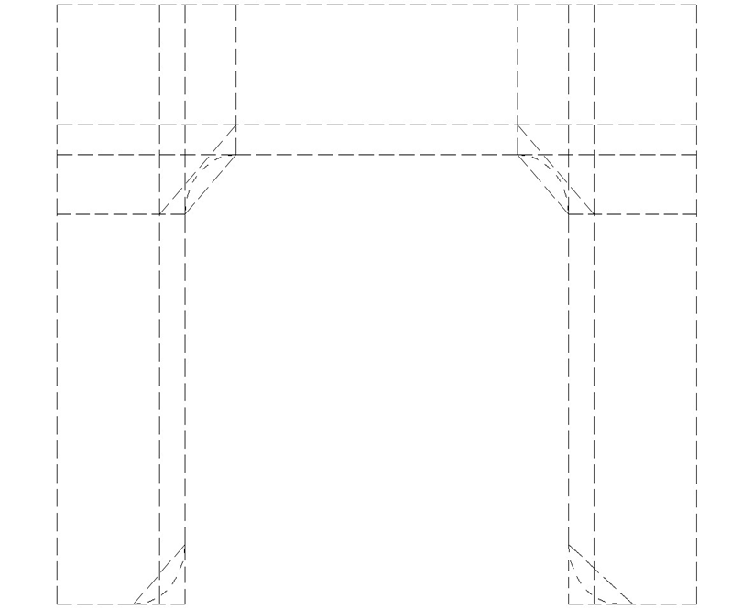

 |  |  |  |  | Внимание! | Укажите тип обработки всех видимых частей столешниц V или X
 |  |  |  |  | Задняя часть и все не отмеченные части столешниц будут закромлены
 |  |  |  |  | кромкой ПВХ 0,4 мм белого цвета

 |  |  |  |  | Х | - кромка ПВХ | кромка 3D
 |  |  |  |  |  | (нужное подчеркнуть)
 |  |  |  |  | V | - кромка в цвет столешницы
 |  |  |  |  |  | (пластик)
 |  |  |  |  | ПФ | - постформинг (завал)
 |  |  |  |  |  | - еврозапил (2 или 3 стяжки)
 |  |  |  |  |  |  |  | -стекло
 |  |  |  |  |  | - евростык (2 или 3 стяжки)
 |  |  |  |  |  |  |  | -посудосушитель
Лист 2. Уважаемые клиенты ! Заказ исполняется при полном оформлении параметров заказа.

